상품제안서
센트포유 극세사 무릎담요 BRA1 | 상품코드: F29811

 |  |  |  |  |  |  | 02-412-0044 | www.easy1.co.kr
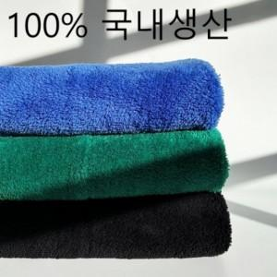

【상세/제작정보】 | 쇼핑백 600원 부과세 별도

【인쇄/포장옵션】 | 자수 / OPP(비닐)

【공급단가】 | 수량 | 50~ | 100~ | 500~ | 1,000~ | 2,000~
*VAT별도 | 단가 | 15,500원 | 15,250원 | 14,880원 | 14,500원 | 14,260원

【상품 URL】 | http://www.easy1.co.kr/src/goods_detail.php?gdno=29811

